Mode d'emploi
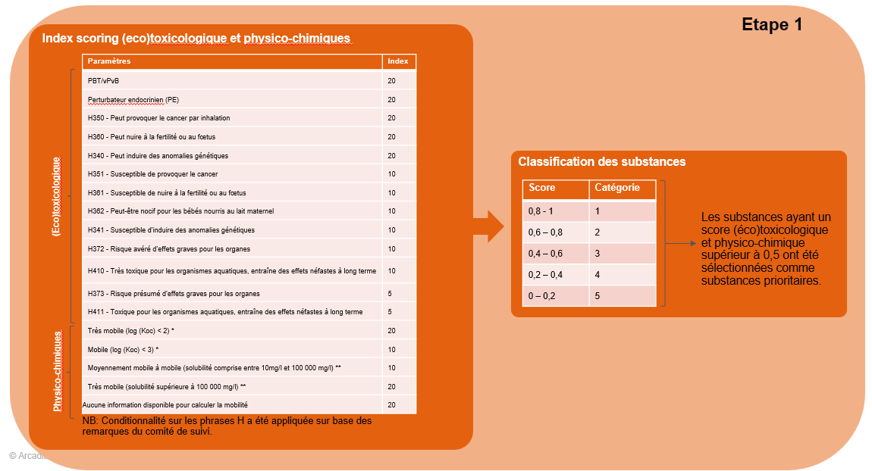
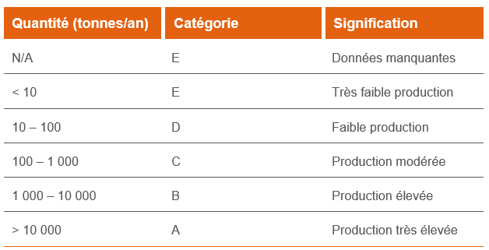
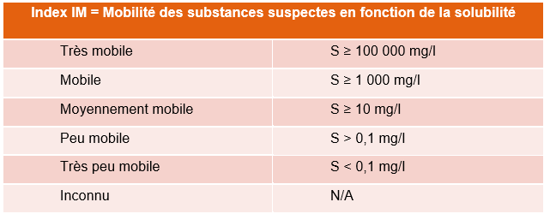
1. Objectif du document :
Ce document a pour objectif de fournir des recommandations à destination des autorités wallonnes et des experts en sols. Présenté sous la forme d’un tableau Excel, il permet de se concentrer sur certaines substances prioritaires en fonction des besoins, ainsi que de rapidement pouvoir analyser le comportement des substances dans l’environnement.
2. Paramètres et méthodologie appliquée :
- Information principale sur la substance (famille, nom, acronyme, n° EC, n°CAS).
- Score relatif à la toxicité (méthodologie détaillée au chapitre 2.1.1 du rapport délivrable n°2).
- Échelle de quantité de la substance importée ou produite en Europe (données de l’ECHA). Les quantités ont été évaluées de la manière suivante conformément au délivrable aan°1 :
- La mobilité calculée selon deux approches :
a. Mobilité basée sur la solubilité, l’index utilisé provient des lignes directrices de l’OVAM (Flandre, Belgique) :
b. Mobilité basée sur le LogKoc, l’index utilisé provient du règlement (CE) 1272/2008 (CLP) : Une substance présentant un Log Koc < 3 est considérée comme mobile (M), une substance < 2 comme très mobile (vM), tandis qu’une substance présentant un Log Koc > 3 est considérée comme non mobile.
- La volatilité évaluée sur base du document Superfund Vapor Intrusion FAQs (EPA, février 2012). Une substance est considérée comme volatile si elle remplit simultanément les critères suivants : masse molaire < 200 g/mol ; pression de vapeur > 67 Pa (0,5 mm Hg) ; coefficient de Henry > 0,5 Pa·m³/mol. À noter qu’un critère de volatilité est également renseigné dans les guides de bonnes pratiques wallon CWBP (Pvap > 10 Pa à 20 °C). Il a été fait le choix dans le cadre de ce projet d’utiliser les critères de l’EPA qui ne se basaient pas uniquement sur la pression de vapeur pour juger de la volatilité d’une substance. A noter également que certaines données de pression de vapeur sont prises à des températures différentes de 20 degrés. Ce choix ne remet pas en question le critère défini dans les guides de bonnes pratiques CWBP.
- La biodégradabilité. Le paramètre de biodégradabilité, basé sur les données de l’ECHA, est détaillé dans la section 2.3.1 du délivrable n°1.
- La capacité des laboratoires à analyser la substance. A noter que des réponses ont été obtenues de la part d’Eurofins et Servaco (voir délivrable n°1). Un retour de la part de SGS et Agrolab est encore attendu.
3. Structure et utilisation du document :
Le tableau de bord permet de filtrer les substances en fonction de différents paramètres. En cliquant sur les filtres associée à chaque colonne (voir figure ci-dessous), l’utilisateur peut sélectionner et filtrer une liste de substances en fonction de ces intérêts.
Quelques exemples et conseils d’utilisation :
- Filtrer afin de ne retenir que les substances les plus solubles et mobiles, dans l’objectif de vérifier leur présence potentielle dans les puits de captage destinés à la distribution d’eau publique;
- Filtrer pour ne sélectionner que les substances présentant un score de toxicité élevé, si l'objectif est de se concentrer sur ces substances;
- Utiliser le tableau Excel pour définir la stratégie d’investigation, par exemple en privilégiant : une investigation des eaux souterraines en aval d’une zone à risque pour des substances solubles et mobiles ; ou une investigation du sol à proximité de la source pour des substances peu solubles et peu mobiles.
A noter que les informations fournies par le Dashbaord se basent sur les données récoltées dans le cadre du délivrable n°1. Il est possible que ces données doivent être mises à jour sur base de nouvelles études produites par l'ECHA ou autre.

